Прайс
Москва: тел.: +7(495) 505-54-49, тел.: +7(915) 318-72-25 (Кристина) тел.: +7(961) 206-14-57 Skype: karavanmoscow Оптовый склад г. Москва: ул. Дмитровское шоссе 157 БЦ "Гефест" стр. 5 Сочи: тел.: +7(918) 600 93 98 (Основной склад) тел.: +7(918) 400 81 03 (Карина) Skype: karavanmarket Основной оптовый склад: г. Адлер, ул. Просвещения 118 б, рядом с Ж/Д Вокзалом Оптовый магазин: г.Сочи, Краснодарское кольцо, рынок Авангард Розничный магазин: г. Адлер, ул. Ленина 10, ТК "Славутич" Геленджик: тел.: +7(918) 353 21 20 Оптовый склад г. Геленджик, ул.Тельмана, 146 (территория "Стройторг") По всем вопросам обращаться на электронный адрес karavanmarket@mail.ru |  |  | ПРАЙС-ЛИСТ на 04.05.2018 |  |  | Для того чтобы сделать заказ: Необходимо в поле "Количество к заказу" на против нужного товара, ввести необходимое количество товара. Сумма заказа рассчитывается автоматически, и выводится в поле "Сумма заказа" на желтом фоне. Затем отправить файл на адрес karavanmarket@mail.ru

 |  |  |  |  | Сумма заказа: | 0

Фото | Артикул | Наименование товаров | Страна | Цена | Количество к заказу
 |  | Аксессуары
 |  | Визитницы
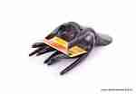 | BB1478 | BB1478 Визитница Руки Описание: | 42869d7c-808c-11e0-9e89-6cf049cdcbca | 460 | 0
 | SRT41 | SRT41 Визитница Кот Описание: | f6b30588-8089-11e0-9e89-6cf049cdcbca | 360 | 0
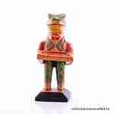 | SRT5 | SRT5 Визитница Лягушка Описание: | f6b30588-8089-11e0-9e89-6cf049cdcbca | 360 | 0
 | SRT6 | SRT6 Визитница Кот Описание: | f6b30588-8089-11e0-9e89-6cf049cdcbca | 360 | 0
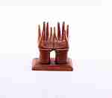 | KUM5 | KUM5 Визитница Руки Описание: | f6b30588-8089-11e0-9e89-6cf049cdcbca | 350 | 0
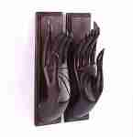 | RS076 | RS076 Настенная визитница Руки (манго) Описание: Панно-держатель настенное вырезанное в виде рук из древесины манго. Можно использовать как визитницу, либо для других целей. | 42869d7c-808c-11e0-9e89-6cf049cdcbca | 1200 | 0
 | KA109 | KA109 Визитница Описание: | 42869d7c-808c-11e0-9e89-6cf049cdcbca | 110 | 0
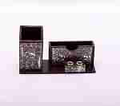 | KA56 | KA56 Визитница Описание: | 42869d7c-808c-11e0-9e89-6cf049cdcbca | 160 | 0
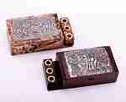 | KA58 | KA58 Визитница Описание: | 42869d7c-808c-11e0-9e89-6cf049cdcbca | 160 | 0

 |  | Зеркальца
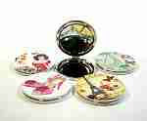 | KRAMC04 | KRAMC04 Зеркальце Винтаж круглое Описание: | 49cc3855-8089-11e0-9e89-6cf049cdcbca | 60 | 0
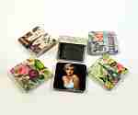 | KRAMC01 | KRAMC01 Зеркальце Винтаж квадратное Описание: | 49cc3855-8089-11e0-9e89-6cf049cdcbca | 75 | 0
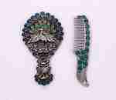 | 3KRA283 | 3KRA283 Набор подарочный зеркало+расческа Описание: | 49cc3855-8089-11e0-9e89-6cf049cdcbca | 300 | 0
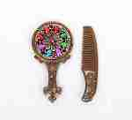 | 3KRA281 | 3KRA281 Набор подарочный зеркало+расческа Описание: | 49cc3855-8089-11e0-9e89-6cf049cdcbca | 150 | 0

 |  | Ложки для обуви
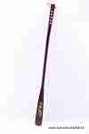 | KRA238 | KRA238 Ложка для обуви длинная Описание: | 49cc3855-8089-11e0-9e89-6cf049cdcbca | 180 | 0
 | 19562 | 19562 Ложка для обуви Конь Описание: | f0a40b70-8089-11e0-9e89-6cf049cdcbca | 500 | 0
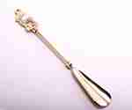 | 3829 | 3829 Ложка для обуви латунная Лань Описание: | f0a40b70-8089-11e0-9e89-6cf049cdcbca | 355 | 0
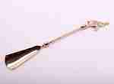 | 4800 | 4800 Ложка для обуви латунная Слон Описание: | f0a40b70-8089-11e0-9e89-6cf049cdcbca | 355 | 0
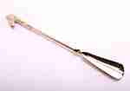 | 4799 | 4799 Ложка для обуви латунная Конь Описание: | f0a40b70-8089-11e0-9e89-6cf049cdcbca | 355 | 0
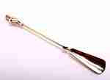 | 7114 | 7114 Ложка для обуви латунная Описание: | f0a40b70-8089-11e0-9e89-6cf049cdcbca | 355 | 0
 | 3KRA143 | 3KRA143 Чесалка / лопатка для обуви Описание: | 49cc3855-8089-11e0-9e89-6cf049cdcbca | 40 | 0
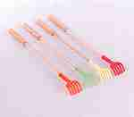 | 3KRA141 | 3KRA141 Чесалка Описание: | 49cc3855-8089-11e0-9e89-6cf049cdcbca | 25 | 0
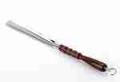 | RO2 | RO2 Рожок обувной средний Описание: | 4e127564-d74f-4dd9-bced-0327f0f4e061 | 165 | 0
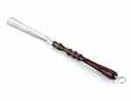 | RO3 | RO3 Рожок обувной большой Описание: | 4e127564-d74f-4dd9-bced-0327f0f4e061 | 180 | 0

 |  | Разные мелочи
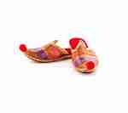 | TP250 | TP250 Декоративные тапочки Описание: | b68e3c73-d8ba-11e2-8f89-001d7d0a9e2f | 250 | 0
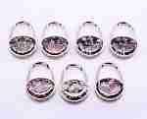 | 0085-1 | 0085-1 Крючок для сумки складной Описание: | 49cc3855-8089-11e0-9e89-6cf049cdcbca | 100 | 0
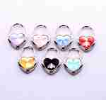 | 0085-2 | 0085-2 Крючок для сумки складной Описание: | 49cc3855-8089-11e0-9e89-6cf049cdcbca | 100 | 0
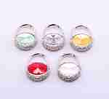 | 0085-3 | 0085-3 Крючок для сумки складной Описание: | 49cc3855-8089-11e0-9e89-6cf049cdcbca | 100 | 0
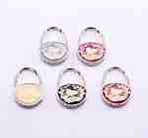 | 0085-4 | 0085-4 Крючок для сумки складной Описание: | 49cc3855-8089-11e0-9e89-6cf049cdcbca | 100 | 0
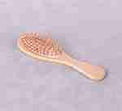 | 3KRA208 | 3KRA208 Расческа массажная (дерево) Описание: | 49cc3855-8089-11e0-9e89-6cf049cdcbca | 48 | 0
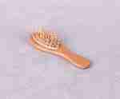 | 3KRA209 | 3KRA209 Расческа массажная (дерево) Описание: | 49cc3855-8089-11e0-9e89-6cf049cdcbca | 40 | 0

 |  | Трости
 | N48 | N48 Трость Узорная Описание: | f0a40b70-8089-11e0-9e89-6cf049cdcbca | 1920 | 0
 | N101 | N101 Трость Описание: | f0a40b70-8089-11e0-9e89-6cf049cdcbca | 1780 | 0

 |  |  |  |  | Сумма заказа: | 0

